Sheet1
위치① | 진찰=>예진실
위치② | 예약/접수=>검사실별 실시현황=>검사 접수/취소 탭
내용 | 예약/접수=> 검진일자 2016-10-13 김양현(10585640)은 묶음명 BQ084 온라인메드로 진행하였음. 묶음명 BQ084 온라인메드는 아래와 그림② 와 같이 예진항목이 빠져있는데 위치① 및 위치② 에서 보여집니다. 선택검사항목이 있으신분만 명단에 보여지도록 설정해주시면 됩니다.
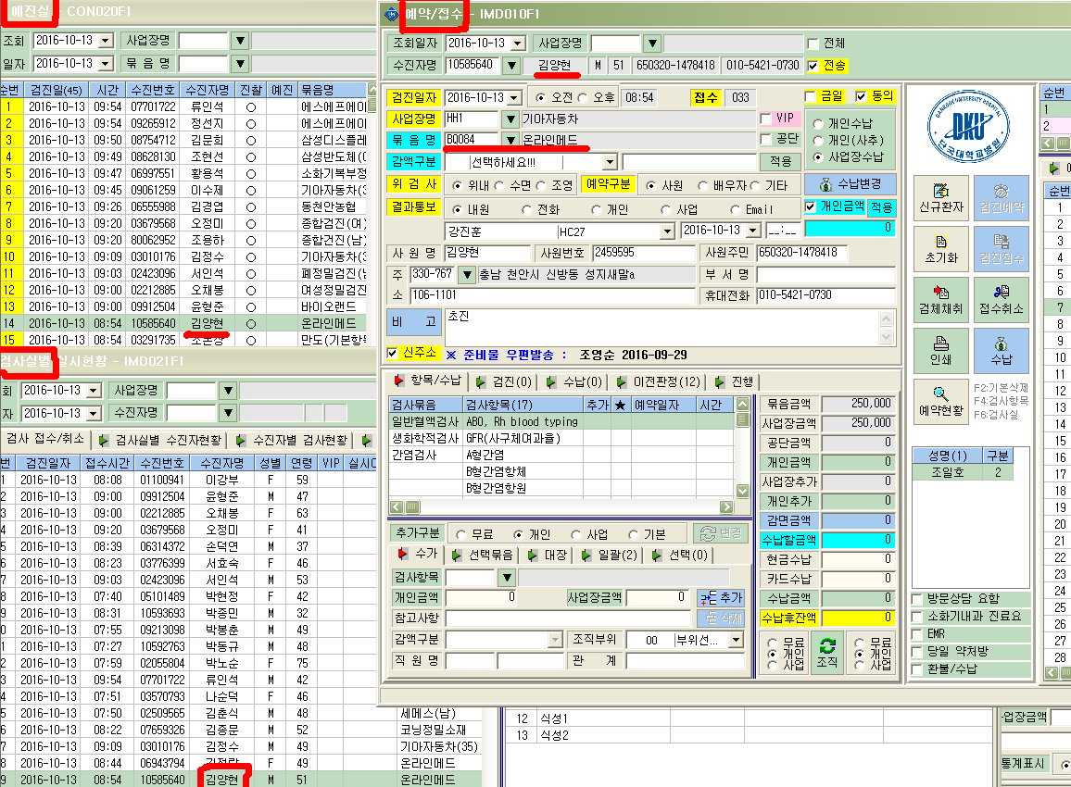
그림①

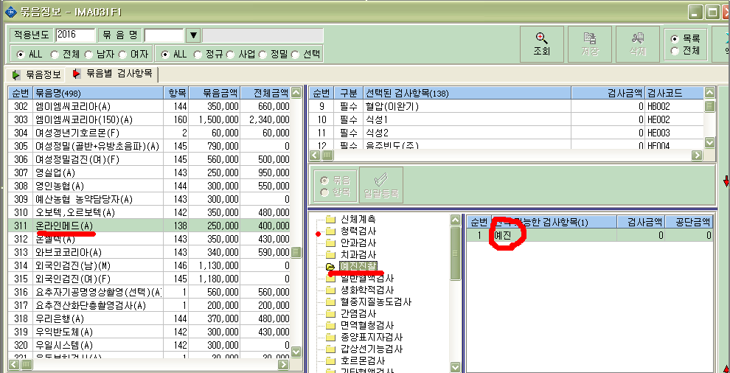
그림②

